Arbeitszeitliste
Hinweise:
• solange die Datei geschützt ist, können nur die GELBEN Zellen beschrieben werden (Dateischutz kann ohne Kennwort aufgehoben werden)
• Monatsname ausschreiben
• die am jeweiligen Arbeitstag zu leistende Soll-Arbeitszeit ist einzutragen (B - Spalten R u. S) • bei Abwesenheit den entspr. Buchstaben in die Spalte Beginn/Std. (Sp. E) eintragen
F Feiertag, der auf einen Arbeitstag fällt U Urlaub
K Krankheit A ganztägiger Ausgleich von Mehrarbeits- oder Überstunden
 |  |  |  | Arbeitszeitliste | für Tarifbeschäftigte nach DienstVO

é | Anstellungsträger eintragen
 |  |  | für den Monat | Februar |  |  | 2016 |  |  |  |  | Name:
 |  |  |  | (Monat) |  |  | (Jahr) |  |  |  |  |  | Name eintragen
 |  |  |  |  |  |  |  |  |  |  |  |  | vereinbarte regelmäßige wöchentliche Arbeitszeit (Wochenstunden): |  | / 38,50 WoStd.
 |  |  |  |  |  |  |  |  |  |  |  |  |  |  | vertragliche Wochenarbeitszeit eintragen
Arbeitstag |  | tatsächliche |  |  |  | Pausen, |  | A |  | B
 |  | Arbeitszeit |  |  |  | Unterbr. |  | tatsächlich |  | Soll- |  | Mehrzeiten (+) |  |  | Bemerkungen
 |  |  |  |  |  | aus persönl. |  | anrechenbare |  | Arbeits- |  | Minderzeiten (-)
 |  |  |  |  |  | Gründen |  | Arbeitszeit |  | zeit
 |  | Beginn |  | Ende |  |  |  |  |  |  |  |  |  |  | keine Soll-Arbeitszeiten in Rubrik B eingetragen
 |  | Std. | Min. | Std. | Min. | Std. | Min. | Std. | Min. | Std. | Min. | +/- | Std. | Min
Mo | 1
Di | 2 |  |  |  |  |  |  |  |  |  |  |  |  |  |  | Hinweis:
Mi | 3 |  |  |  |  |  |  |  |  |  |  |  |  |  |  | wenn Eintragungen für Samstage und/oder Sonntage vorzunehmen sind:
Do | 4 |  |  |  |  |  |  |  |  |  |  |  |  |  |  | • | Dateischutz aufheben (ohne Kennwort)
Fr | 5 |  |  |  |  |  |  |  |  |  |  |  |  |  |  | • | auf die 2 klicken (s. Abb.)
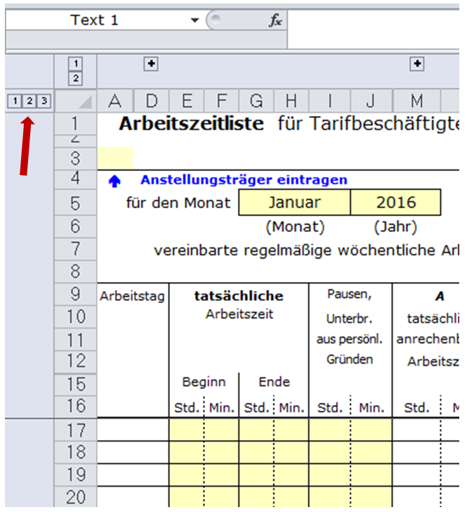
Sa | 6
So | 7

Mo | 8
Di | 9
Mi | 10
Do | 11
Fr | 12
Sa | 13
So | 14

Mo | 15
Di | 16
Mi | 17
Do | 18
Fr | 19
Sa | 20
So | 21

Mo | 22
Di | 23
Mi | 24
Do | 25
Fr | 26
Sa | 27
So | 28

Mo | 29 |  |  |  |  |  |  |  |  |  |  |  |  |  |  | • | ggf. Seite für Druck anpassen
 |  |  |  |  |  |  |  |  |  |  |  |  |  |  |  | • | ggf. Zeilen mit nicht benötigten anderen Wochentagen ausblenden

 |  |  |  |  |  |  | Ist-Stunden (Monat):
 |  |  |  |  |  |  |  |  |  |  |  |  |  |  | keine Soll-Arbeitszeiten in Rubrik B eingetragen
Monats-Ist (A) |  |  |  |  |  |  | Std.

+ Mehrzeiten aus Vormonat |  |  |  |  |  |  | Std.

– Minderzeiten aus Vormonat |  |  |  |  |  |  | Std.

Ergebnis |  |  |  |  |  |  | Std. |  |  |  |  |  | (Datum, Unterschrift)

abzüglich Monats-Soll (B) |  |  |  |  |  |  | Std.
(einschließlich Wochenfeiertage)
Vortrag auf Folgemonat |  |  |  |  |  |  | Std. |  |  |  |  |  | (Datum, Sichtvermerk)

F = Feiertag, der auf einen planmäßigen Arbeitstag fällt / U = Urlaub / K = arbeitsunfähig erkrankt /
A = ganztägiger Ausgleich von Mehrarbeits- oder Überstunden (einzutragen in Spalte »tatsächl. Arbeitszeit / Beginn / Std.«)

